HOPELCHÉN
INSTITUTO ELECTORAL DEL ESTADO DE CAMPECHE
“25 ANIVERSARIO DEL IEEC, 1997-2022”
PROCESO ELECTORAL ESTATAL ORDINARIO 2021
MAPA DE LOS RESULTADOS DE LA ELECCIÓN DE AYUNTAMIENTOS

AYUNTAMIENTO DE HOPELCHÉN |  |  |  |  |  |  |  |  |  | Resultados con base a la Sesión del Cómputo Municipal celebrada el 9 de junio de 2021.
VAXCAMPECHE | PT | PVEM | MOVIMIENTO CIUDADANO | MORENA | PES | RSP | FXM | CANDIDATOS/AS NO REGISTRADOS/AS | VOTOS NULOS | VOTACIÓN T. EMITIDA
8,994 | 914 | 77 | 5,152 | 5,178 | 81 | 167 | 40 | 0 | 338 | 20,941

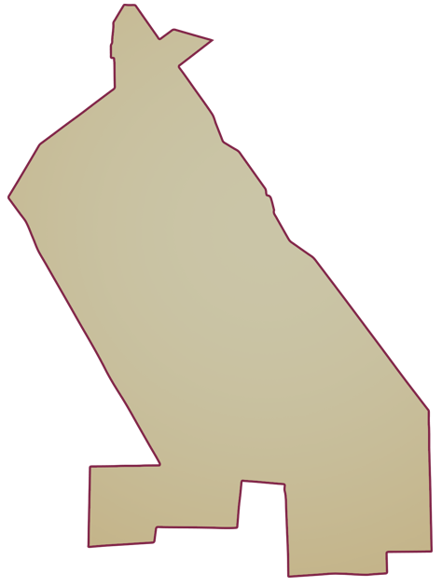
PAN | MOVIMIENTO CIUDADANO |  | PRI | PVEM | NUEVA ALIANZA
553 | 8,177 | 264

PARTICIPACIÓN CIUDADANA | 72.9372%
ABSTENCIONISMO | 27.0628%
GANADOR

LISTA NOMINAL |  | 28,711
SECCIONES |  | 32
CASILLAS |  | 56

PARTICIPACIÓN CIUDADANA |  | 72.9372%
ABSTENCIONISMO |  | 27.0628%

